REGISTRO CETACEOS
Área | Nombre científico | Nombre del examinador | Correo electrónico | Teléfono | Localización | Coordenadas |  | Detalle del sitio (breve descripción del sitio) | Detalle del evento |  |  |  |  |  | Observado |  |  |  | Condiciones de la observación |  |  |  |  |  | Disposición del animal |  |  |  |  |  |  |  | Instalación | Rehabilitación | Fecha de transporte | condición (seleccionar una o más) |  |  |  |  |  |  |  | Datos Morfológicos |  |  |  |  |  |  |  |  |  |  |  |  | Estado de los restos (seleccionar una o más) |  |  |  |  |  |  |  |  | fecha de hallasgo |  |  |  |  | Anexo
 |  |  |  |  |  |  |  |  | Evento en masa |  | Si es positivo, especificar |  | Número de animales | Fecha de evento
 |  |  |  |  |  |  |  |  |  |  |  |  |  |  |  |  |  |  |  |  |  |  |  |  |  |  |  |  |  |  |  |  |  |  |  |  |  |  |  |  |  |  |  | Sexo |  |  |  | Edad |  |  |  |  | restos completos | Restos Parciales | Largo | Peso | Dejado en el sitio | Enterrado | Entregado | Entregado | Hundido | Congelado para examinación posterior | relleno sanitario | desconocido | Remolcado | si | no | Limitada | Completa | Responsable(nombre y fecha
 |  |  |  |  |  | x | y |  | Si | No | madre con cria | varamiento en masa |  |  | playa | flotando | nadando | otros | vivo | muerto fresco | descomposición moderada | descomposición avanzada | momificado/restos | condición desconocida | dejado en el sitio | liberado de inmediato en el sitio | reubicado | desenmallamiento | eutanizado en el sitio | transferido para rehabilitación | muerto durante el transporte | otro |  |  |  | Enfermo | Herido | Fuera del Hábitat | inaccecible | Localización peligrosa para el animal | localización peligrosa para el pública | Desconocida | Otros | Macho | Hembra | Desconocido |  | Adulto | Subadulto | Yearling | Cría | Desconocido
RMGSF ESMERALDAS | Chelonia mydas | Byrom Mosquera | bairon.mosquera@ambiente.gob.ec |  | Tongorach |  |  | Especie encontrada en zona de playa | x |  |  |  | 2 | 2020-09-02 | x |  |  |  |  |  |  | x |  |  | x |  |  |  |  |  |  |  |  |  |  |  |  | x |  |  |  |  |  |  | x |  |  | x |  |  |  |  |  |  | LC: AC: |  |  |  |  |  |  |  |  |  |  |  |  |  |  | Byron.Mosquera 02 septiembre 2020
RMGSF ESMERALDAS | Chelonia mydas | Byrom Mosquera | bairon.mosquera@ambiente.gob.ec |  | Estero de plátano | 602644 | 77618 | Especie encontrada en zona de playa |  | x |  |  | 1 | 2020-09-08 | x |  |  |  |  |  |  | x |  |  | x |  |  |  |  |  |  |  |  |  |  |  |  | x |  |  |  |  |  |  | x |  |  | x |  |  |  |  |  |  | LC: 67 AC:66 |  |  |  |  |  |  |  |  |  |  |  |  |  |  | Byron Mosquera 08 septiembre 2020
RMGSF ESMERALDAS | Lepidochelys olivacea | Andrea Sosa | andrea.sosa@ambiente.gob.ec | 997477498 | playa Galerita | 603358 | 88326 | Especie encontrada en zona de playa |  | x |  |  | 1 | 2020-09-14 | x |  |  |  |  |  |  | x |  |  | x |  |  |  |  |  |  |  |  |  |  |  |  | x |  |  |  |  |  | x |  |  |  | x |  |  |  |  |  |  | LC: 70 AC:83 |  |  |  |  |  |  |  |  |  |  |  |  |  |  | Andrea.Sosa 14 septiembre 2020
RMGSF ESMERALDAS | Lepidochelys olivacea | Andrea Sosa | andrea.sosa@ambiente.gob.ec | 997477498 | playa galerita | 603433 | 88573 | Especie encontrada en zona de playa |  | x |  |  | 1 | 2020-09-21 | x |  |  |  | x |  |  |  |  |  |  |  | x |  |  |  |  |  |  |  |  |  | x |  |  |  |  |  |  |  | x |  |  | x |  |  |  |  |  |  | LC: 73 AC:80 |  |  |  |  |  |  |  |  |  |  |  |  |  |  | Andrea.Sosa 21 septiembre 2020 | 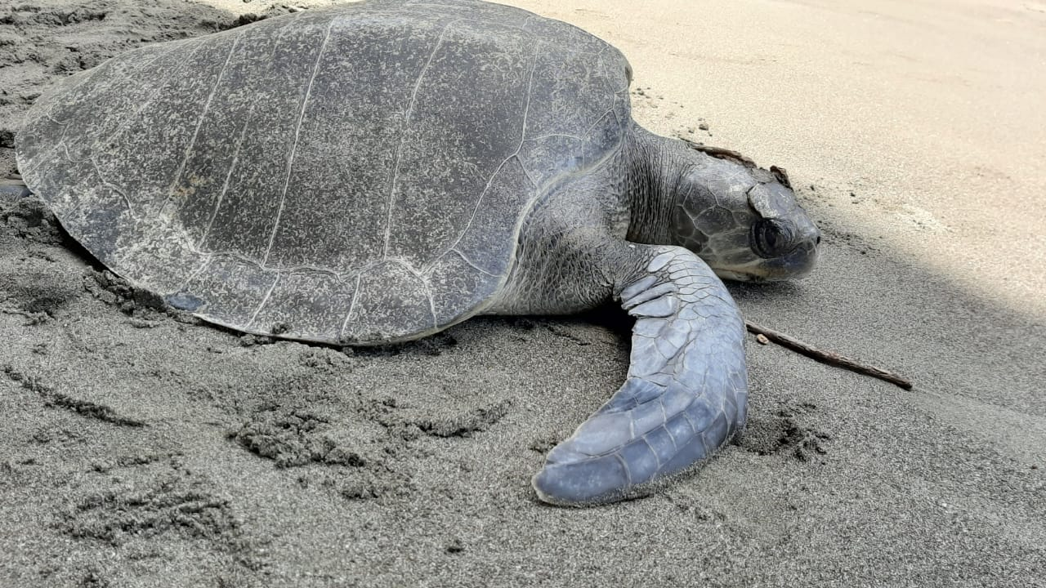
RMGSF ESMERALDAS | Delphinus delphis | Byrom Mosquera | bairon.mosquera@ambiente.gob.ec |  | Cabo San Francisco |  |  | Especie encontrada en zona de playa |  | x |  |  | 1 | 2020-09-23 | x |  |  |  | x |  |  | x |  |  | x |  |  |  |  |  |  |  |  |  |  |  |  | x |  |  |  |  |  |  |  |  | x | x |  |  |  |  |  |  |  |  |  |  |  |  |  |  |  |  |  |  |  |  |  | Byron.Mosquera 23septiembre 2020
RMGSF ESMERALDAS | Chelonia mydas | Olmer Bass | olmer.bass@ambiente.gob.ec |  | Cabo San Francisco |  |  | Especie encontrada en zona de playa |  | x |  |  | 1 | 2020-09-23 | x |  |  |  | x |  |  | x |  |  | x |  |  |  |  |  |  |  |  |  |  |  |  | x |  | x | x |  |  |  |  |  | x |  |  |  | x |  |  |  |  |  |  |  |  |  |  |  |  |  | x |  |  |  |  | Olmer.Bass 23septiembre 2020
RMGSF ESMERALDAS | Chelonia mydas | Andrea Sosa | andrea.sosa@ambiente.gob.ec | 997477498 | Playa Galerita | 603534 | 88703 | Especie encontrada en zona de playa |  | x |  |  | 1 | 2020-09-30 | x |  |  |  |  |  |  | x |  |  | x |  |  |  |  |  |  |  |  |  |  |  |  | x |  |  |  |  |  |  | x |  |  | x |  |  |  |  |  |  | LC: 80 AC:83 |  |  |  |  |  |  |  |  |  |  |  |  |  |  | Andrea.Sosa 30 septiembre 2020

REGISTRO DE VIDA SILVESTRE
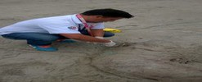
RESCATE DE VIDA SILVESTRE - TERRESTRE Y MARINA-
FECHA DEL RESCATE | NOMBRE DE LA PERSONA QUE REPORTO | NOMBRE COMUN | NOMBRE CIENTIFICO | CONDICIONES DEL ANIMAL | CANTON | SITIO/RECINTO | PLAYA / Sector | PARROQUIA | COORDENADAS | DIRECCION | TECNICO MAE | No. MEMO | FUERZA PUBLICA | Centro de Rescate | CENTR DE REHABILITACIÓN | ANEXOS FOTOGRAFICOS

